Sayfa1
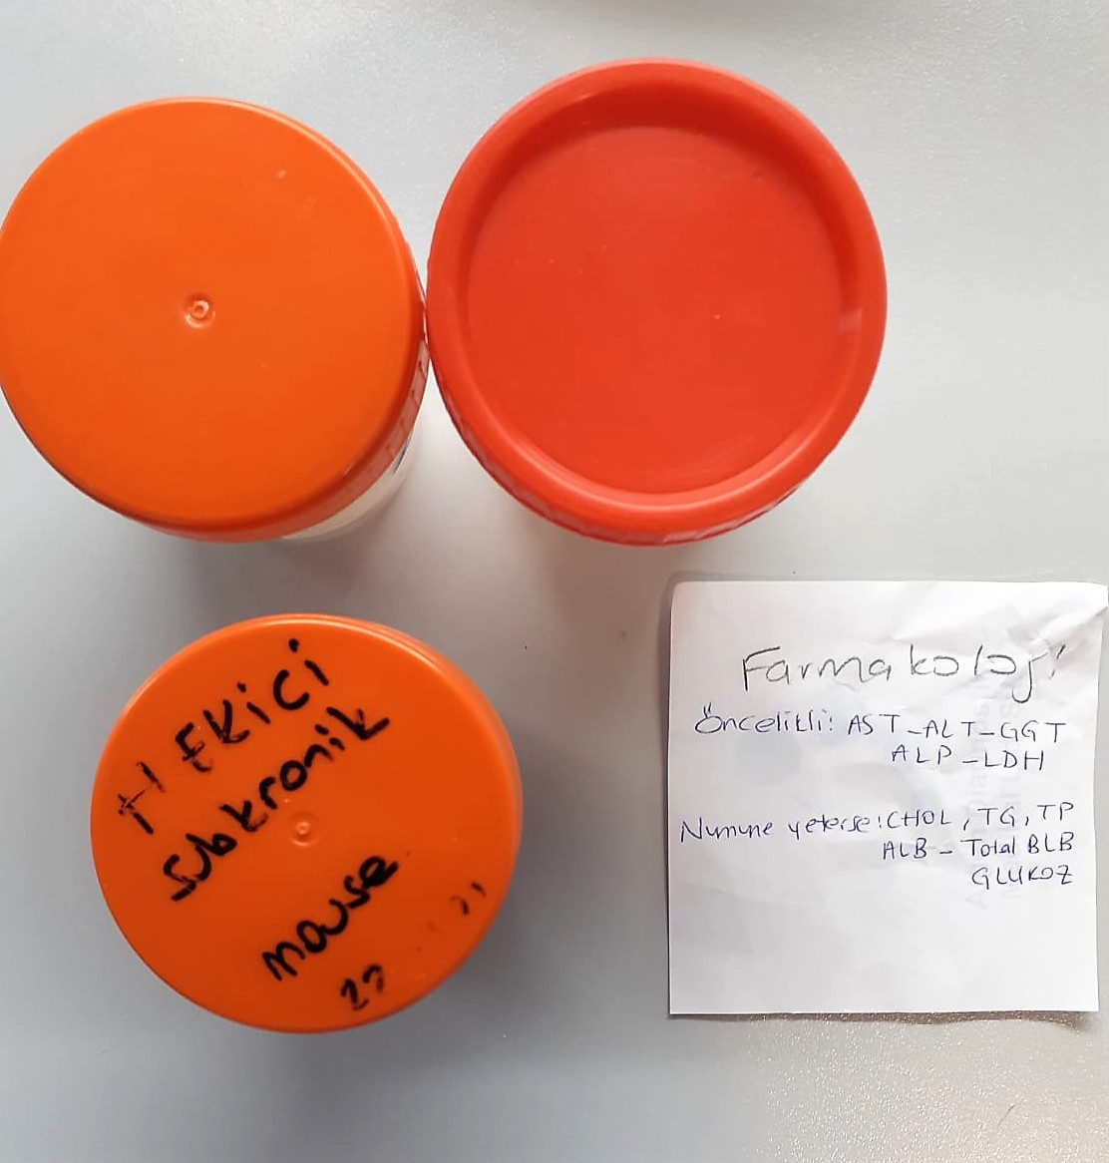
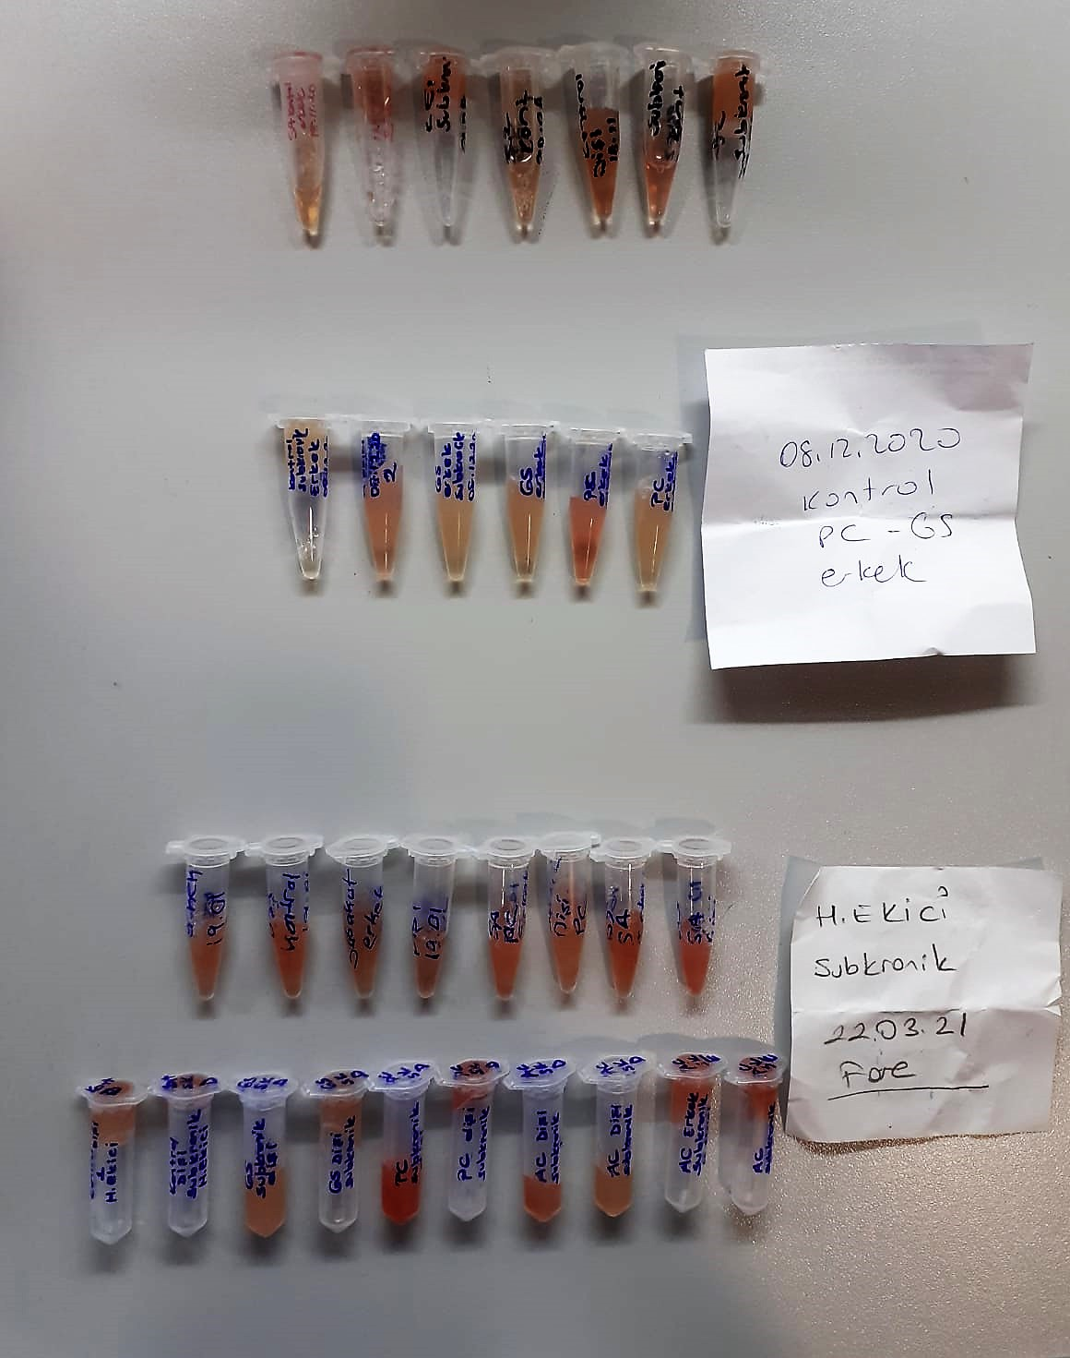
Numune Adı | GLU (mg/dl) | UREA (mg/dl) | CREA (mg/dl) | CHOL ( mg/dl) | TG (mg/dl) | AST (U/L) | ALT (U/L) | ALP (U/L) | ALB (ug/dl) | TBLB (mg/dl) | TP (ug/dl) | GGT (U/L) | NOT
SA kontrol-E | 144 | 66.4 | 1.15 | 87 | 144 | 180 | 57 | 176 | 2.32 | 0.19 | 5.42 | 5.8 | hemolizli | Kullanılan cihaz: Mindray marka BS400 model tam otomatik biyokimya cihazı
SA kontrol-erkek | 148 | 68.7 | 1.18 | 94 | 156 | 192 | 58 | 182 | 2.37 | 0.14 | 5.34 | 5.72 | hemolizli | CHOL: Total Cholesterol
E-1 SUB. | 146 | 56.3 | 1.27 | 110 | 209 | 166 | 43 | 191 | 2.73 | 0.2 | 6.18 | 4.85 | hemolizli | TP: Total Proteın
SK E2 kontrol | 131 | 69 | 1.34 | 114 | 136 | 189 | 42 | 173 | 2.79 | 0.17 | 7.55 | 4.31 | hemolizli | GGT: Glutamyltransferase
SA -kontrol dişi | 135 | 63.2 | 1.23 | 72 | 108 | 124 | 14 | 201 | 2.35 | 0.16 | 5.38 | 4.02 | hemolizli | ALT: Alanin aminotransferaz
SUB. Kontrol D1 | 85 | 86.6 | 1.16 | 78 | 64 | 159 | 37 | 221 | 2.5 | 0.17 | 0.93 | 5.12 | hemolizli | AST: Aspartat aminotransferaz
SUB. Kontrol D2 | 129 | 68.4 | 1.13 | 73 | 98 | 173 | 33 | 193 | 2.46 | 0.17 | 5.68 | 5.77 | hemolizli | UREA: Üre
Kontrol-sub. Erkek1 | 130 | 72.1 | 3.75 | 119 | 109 | 148 | 42 | 132 | 2.54 | 0.13 | 5.8 | 5.37 |  | GLU:Glucose
Kontrol-sub. Erkek2 | 128 | 67.3 | 1.08 | 113 | 156 | 138 | 52 | 227 | 2.59 | 0.17 | 5.94 | 4.56 |  | CREA: Creatinine
GS-erkek subkronik | 114 | 72.9 | 1.15 | 127 | 125 | 112 | 34 | 129 | 2.59 | 0.11 | 5.99 | 7.36 |  | ALB: Albumın
GS-erkek subkronik2 | 119 | 59.9 | 1.09 | 135 | 82 | 221 | 44 | 128 | 2.54 | 0.13 | 5.85 | 5.55 |  | TBLB: Total Bilirubin
PC-erkek subkronik | 181 | 97.7 | 1.62 | 171 | 132 | 491 | 76 | 248 | 3 | 0.18 | 7.27 | 4.69 | hemolizli | TG: Triglycerides
PC-erkek subkronik2 | 139 | 69.5 | 1.32 | 132 | 207 | 123 | 29 | 137 | 2.61 | 0.14 | 5.88 | 5.87 |  | ALP: Alkaline Phosphatase
SA-kontrol erkek | 187 | 82.5 | 1.45 | 106 | 113 | 434 | 95 | 353 | 2.9 | 0.19 | 7.19 | 2.81 | hemolizli
SA-kontrol DİŞİ | 201 | 68.6 | 1.52 | 116 | 118 | 265 | 65 | 284 | 3.47 | 0.22 | 7.54 | 3.69 | hemolizli
AC-sub.-erkek | 249 | 85.6 | 1.68 | 122 | 109 | 385 | 68 | 398 | 3.06 | 0.2 | 7.61 | 4.45 | hemolizli
AC-SA-dişi | 161 | 78.1 | 1.43 | 94 | 131 | 505 | 178 | 290 | 3.07 | 0.18 | 6.52 | 2.94 | hemolizli
SA-PC-erkek | 141 | 69.8 | 1.46 | 129 | 188 | 281 | 82 | 296 | 2.84 | 0.22 | 7.04 | 3.56 | hemolizli
SA-PC-dişi | 163 | 85.3 | 1.47 | 124 | 156 | 352 | 62 | 302 | 3.26 | 0.19 | 7.49 | 4.95 | hemolizli
GS-SA-erkek | 214 | 87.7 | 1.84 | 121 | 177 | 412 | 114 | 393 | 3.37 | 0.29 | 8.15 | 3.24 | hemolizli
GS-SA-dişi | 155 | 69.5 | 1.32 | 101 | 115 | 352 | 113 | 250 | 3.03 | 0.25 | 6.21 | 1.25 | hemolizli
Kontrol-1 dişi H.ekici | 132 | 59.9 | 1.44 | 94 | 192 | 308 | 59 | 215 | 3.08 | 0.13 | 6.62 | 4.51 | hemolizli
Kontrol-dişi-Subk. H.ekici | 172 | 68 | 1.42 | 105 | 114 | 186 | 33 | 166 | 2.79 | 0.15 | 6.78 | 3.6 | hemolizli
GS-subk. -dişi | 106 | 58.6 | 1.7 | 133 | 223 | 199 | 45 | 224 | 3.59 | 0.16 | 7.44 | 5.23
GS-subk. -dişi | 118 | 65.9 | 1.71 | 127 | 239 | 407 | 85 | 238 | 3.54 | 0.21 | 7.72 | 5.24
PC-subk. -dişi | 149 | 70.6 | 1.41 | 87 | 177 | 527 | 107 | 187 | 2.78 | 0.24 | 5.92 | 3.59 | hemolizli
PC-subk. -dişi | 97 | 63.5 | 1.48 | 88 | 202 | 281 | 61 | 172 | 2.78 | 0.16 | 6.02 | 1.68 | hemolizli
AC-suk. -dişi1 | 189 | 56.1 | 1.49 | 99 | 169 | 410 | 74 | 281 | 3.02 | 0.13 | 6.38 | 3.18 | hemolizli
AC-suk. -dişi | 166 | 63.7 | 1.39 | 70 | 185 | 331 | 134 | 296 | 3.26 | 0.23 | 6.74 | 4.99 | hemolizli
AC-erkek-subk. H.ekici | 168 | 71.8 | 1.51 | 119 | 174 | 174 | 62 | 339 | 3.21 | 0.26 | 2.16 | 2.76 | hemolizli
AC-erkek-subk.-erkek E2 | 162 | 66.7 | 1.48 | 124 | 171 | 444 | 132 | 265 | 3.22 | 0.14 | 5.51 | 3.59 | hemolizli

